Feuil1
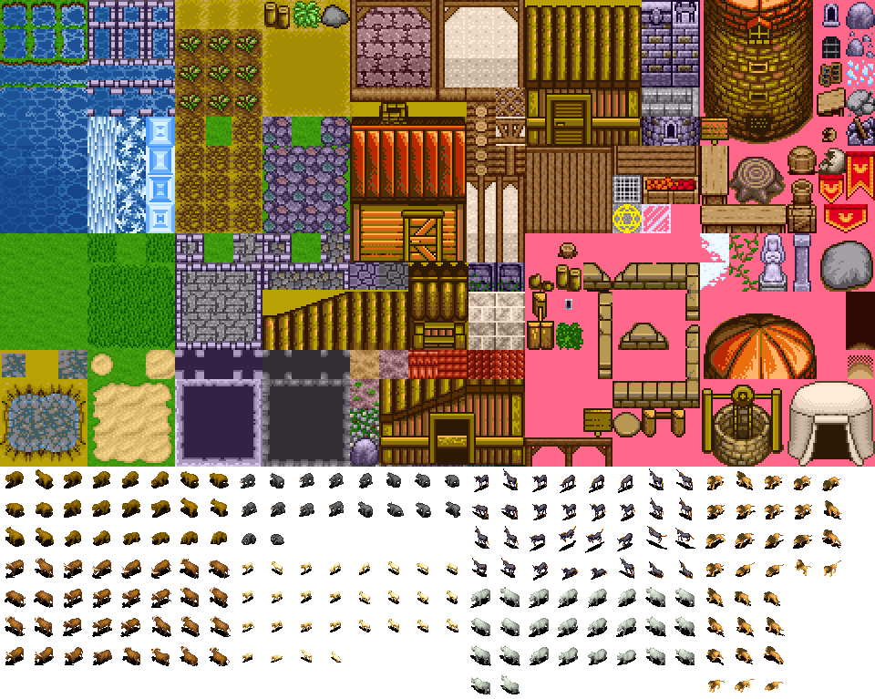
 | 0 | 1 | 2 | 3 | 4 | 5 | 6 | 7 | 8 | 9 | 10 | 11 | 12 | 13 | 14 | 15 | 16 | 17 | 18 | 19 | 20 | 21 | 22 | 23 | 24 | 25 | 26 | 27 | 28 | 29
0
1
2
3
4
5
6
7
8
9
10
11
12
13
14
15
16
17
18
19
20
21
22
23
 | 0 | 1 | 2 | 3 | 4 | 5 | 6 | 7 | 8 | 9 | 10 | 11 | 12 | 13 | 14 | 15 | 16 | 17 | 18 | 19 | 20 | 21 | 22 | 23 | 24 | 25 | 26 | 27 | 28 | 29 | 30 | 31 | 32 | 33 | 34 | 35 | 36 | 37 | 38 | 39 | 40 | 41 | 42 | 43 | 44 | 45 | 46 | 47 | 48 | 49
0 | M | M | M | M | G | G | G | G | G | CL | G | G | G | G | G | G | G | G | G | G | G | G | G | G | G | G | G | G | G | G | G | R | R | R | R | CHU | CHU | R | R | R | R | G | G | G | G | G | G | G | G | G
1 | M | M | M | M | T | T | T |  |  | CL |  |  |  |  |  |  |  |  |  |  |  |  |  |  |  |  | CL |  |  |  |  |  | R | R | R | CHU | CHU | R | R | R |  |  |  |  |  |  |  |  |  | G
2 | M | M | M | M | PL | PL | PL |  |  | CL |  |  |  |  |  |  |  |  |  |  |  |  |  |  |  |  | CL |  |  |  |  |  | H2O | H2O | R | CHU | CHU | R | H2O | H2O |  |  |  |  |  |  |  |  |  | G
3 | M | M | M | M | T | T | T |  |  | CL |  |  |  |  |  |  |  |  |  |  |  |  |  |  |  |  | CL |  |  |  |  |  | H2O | H2O | H2O | H2O | H2O | H2O | H2O | H2O |  |  |  |  |  |  |  |  |  | G
4 | M | M | M | M | CB | CB | CB |  |  | CL |  |  |  |  |  |  |  |  |  |  |  |  |  |  |  |  | CL |  |  |  |  |  |  | H2O | H2O | H2O | H2O | H2O | H2O |  |  |  |  |  |  |  |  |  |  | G
5 | G |  | CH | A |  |  |  |  |  | CL | CL | CL | CL | CL | CL | CL |  |  |  |  |  |  |  |  |  |  | CL |  |  |  |  |  |  |  |  | RI | RI |  |  |  |  |  |  |  |  |  |  |  |  | G
6 | G |  | CH |  |  |  |  |  |  |  |  |  |  |  |  | CL |  |  |  |  |  |  |  |  |  |  | CL |  |  |  |  |  |  |  |  | RI | RI |  |  |  |  |  |  |  |  | CL | CL | CL | CL | G
7 | G |  | CH | CH | CH | CH | CH | CH | CH | CH | CH | CH | CH | CH |  | CL |  |  |  |  |  |  |  |  |  |  | CL |  |  |  |  |  |  |  |  | RI | RI |  |  |  |  |  |  |  |  | CL | T | T | T | G
8 | G |  |  |  |  |  |  |  |  |  |  |  |  | CH |  | CL |  |  |  |  |  |  |  |  |  |  | CL |  |  |  |  |  |  |  |  | RI | RI |  |  |  |  |  |  |  |  | CL |  | TENTE |  | G
9 | G |  |  |  |  |  |  |  |  |  |  |  |  | CH |  | CL | CL | CL | CL | CL | CL | CL | CL | CL | CL | CL | CL | CL | CL | CL | CL | CL | CL | CL | CL | CL | CL | CL | CL | CL | CL | CL | CL | CL | CL | CL | T | T | T | P
10 | G |  |  |  |  |  |  |  |  |  |  |  |  | CH |  |  |  |  |  |  |  |  |  |  |  |  |  |  |  |  |  |  |  |  |  | RI | RI |  |  |  |  |  |  |  |  | A |  | COMPTOIR |  | P
11 | G |  |  |  |  |  |  |  |  |  |  |  |  | CH | CHV | CHV | CHV | CHV | CHV | CHV | CHV | CHV | CHV | CHV | CHV | CHV | CHV | CHV | CHV | CHV | CHV | CHV | CHV | CHV | CHV | CHV | CHV | CHV | CHV | CHV | CHV | CHV | CHV | CHV | CHV | CHV | CHV | CHV | CHV | E
12 | CL | CL | CL | CL | CL | CL | CL | CL | CL | CL | CL | CL |  | CH | CHV | CHV | CHV | CHV | CHV | CHV | CHV | CHV | CHV | CHV | CHV | CHV | CHV | CHV | CHV | CHV | CHV | CHV | CHV | CHV | CHV | CHV | CHV | CHV | CHV | CHV | CHV | CHV | CHV | CHV | CHV | CHV | CHV | CHV | CHV | E
13 |  |  |  |  |  |  |  |  | RI | RI |  | CL |  |  | CHV | CHV | CHV | CHV | CHV | CHV | CHV | CHV | CHV | CHV | CHV | CHV | CHV | CHV | CHV | CHV | CHV | CHV | CHV | CHV | CHV | CHV | CHV | CHV | CHV | CHV | CHV | CHV | CHV | CHV | CHV | CHV | CHV | CHV | CHV | E
14 |  |  |  |  |  |  |  |  | G | G |  | CL |  |  |  |  |  |  |  |  |  |  |  | CHV | CHV | CHV | CHV |  |  |  |  |  |  |  |  | RI | RI |  |  |  |  |  |  |  |  |  |  |  |  | P
15 |  |  |  |  |  |  |  |  | RI | RI |  | CL | CL | CL | CL | CL | CL | CL | CL | CL | CL |  |  | CHV | CHV | CHV | CHV |  |  | CL | CL | CL | CL | CL | CL | CL | CL | CL | CL | CL | CL | CL | CL | CL | CL | CL | CL | CL | CL | P
16 |  |  |  |  |  |  |  |  | RI | RI |  |  |  |  |  |  |  |  |  |  | CL |  |  | CHV | CHV | CHV | CHV |  |  | CL | H2O | H2O | H2O | H2O | H2O | H2O | RI
17 |  |  |  |  |  |  |  |  | RI | RI | RI | RI | RI | RI | G | G | RI | RI | RI | RI | CL | RI | RI | CHV | CHV | CHV | CHV | RI | RI | CL | H2O | H2O | H2O | H2O | H2O | H2O | RI
18 |  |  |  |  |  |  |  |  | RI | RI | RI | RI | RI | RI | G | G | RI | RI | RI | RI | CL | RI | RI | CHV | CHV | CHV | CHV | RI | RI | CL | H2O | H2O | H2O | H2O | H2O | H2O | RI
19 |  |  |  |  |  |  |  |  |  |  |  |  |  |  |  |  |  |  |  |  | CL |  |  | CHV | CHV | CHV | CHV |  |  | CL | RI | RI | RI | RI | RI | RI | RI
20 |  |  |  |  |  |  |  |  |  |  |  |  |  |  |  |  |  |  |  |  | CL |  |  | CHV | CHV | CHV | CHV |  |  | CL
21 |  |  |  |  |  |  |  |  |  |  |  |  |  |  |  |  |  |  |  |  | CL |  |  | CHV | CHV | CHV | CHV |  |  | CL
22 |  |  |  |  |  |  |  |  |  |  |  |  |  |  |  |  |  |  |  |  | CL |  |  | CHV | CHV | CHV | CHV |  |  | CL
23 |  |  |  |  |  |  |  |  |  |  |  |  |  |  |  |  |  |  |  |  | CL |  | P | CHV | CHV | CHV | CHV | P |  | CL
24 |  |  |  |  |  |  |  |  |  |  |  |  |  |  |  |  |  |  |  |  | CL | G | P | S | S | S | S | P | G | CL

